Problema
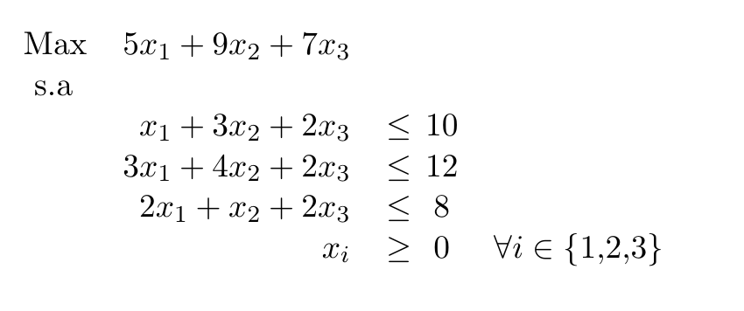
M | x1 | x2 | x3 | x4 | x5 | x6 | b
 | 1 | 3 | 2 | 1 | 0 | 0 | 10
 | 3 | 4 | 2 | 0 | 1 | 0 | 12
 | 2 | 1 | 2 | 0 | 0 | 0 | 8
-1 | 5 | 9 | 7 | 0 | 0 | 0 | 0

